Hárok1
Príklad. Dané sú týždenné náklady na údržbu a drobné opravy (Y) a vek stroja (X).
 | Nájdite lineárnu závislosť nákladov od veku. Charakterizujte tesnosť tejto závislosti.
zavislost nakladov od veku
1 | 35
1 | 12
3 | 81
3 | 105
5 | 100
6 | 125
 | Vek | Náklady
 | (roky) | (v Eurach)

 | 1 | 35
 | 1 | 12
 | 3 | 81
 | 3 | 105
 | 5 | 100
 | 6 | 125

SUMMARY OUTPUT

Regression Statistics
Multiple R | 0.90395240286
R Square | 0.81712994664 |  | 0.81712994664
Adjusted R Square | 0.77141243329
X Variable 1 Residual Plot
1 | 0.752
1 | -22.248
3 | 7.904
3 | 31.904
5 | -11.944
6 | -6.368
Standard Error | 20.970741522
Observations | 6

ANOVA
 | df | SS | MS | F | Significance F
Regression | 1 | 7860.2453333 | 7860.2453333 | 17.873455639 | 0.013394685066
Residual | 4 | 1759.088 | 439.772
Total | 5 | 9619.3333333
X Variable 1 Line Fit Plot
 | Y | Predicted Y
1 | 35 | 34.248
1 | 12 | 34.248
3 | 81 | 73.096
3 | 105 | 73.096
5 | 100 | 111.944
6 | 125 | 131.368
 | Coefficients | Standard Error | t Stat | P-value | Lower 95% | Upper 95% | Lower 95,0% | Upper 95,0%
Intercept | 14.824 | 16.88112129 | 0.87814071977 | 0.429450523 | -32.045506575 | 61.693506575 | -32.045506575 | 61.693506575
X Variable 1 | 19.424 | 4.5944592718 | 4.2277009874 | 0.013394685066 | 6.6677360438 | 32.180263956 | 6.6677360438 | 32.180263956
 |  |  | -2.7764451052 | 0.013394685066 | 6.6677360438 | 32.180263956
 |  |  | 2.7764451052 |  | 12.756263956

RESIDUAL OUTPUT |  |  |  |  | PROBABILITY OUTPUT
Normal Probability Plot
8.3333333333 | 12
25 | 35
41.666666667 | 81
58.333333333 | 100
75 | 105
91.666666667 | 125
Observation | Predicted Y | Residuals | Standard Residuals |  | Percentile | Y
1 | 34.248 | 0.752 | 0.040092123526 |  | 8.3333333333 | 12
2 | 34.248 | -22.248 | -1.1861297396 |  | 25 | 35
3 | 73.096 | 7.904 | 0.42139380897 |  | 41.666666667 | 81
4 | 73.096 | 31.904 | 1.7009296662 |  | 58.333333333 | 100
5 | 111.944 | -11.944 | -0.63678234493 |  | 75 | 105
6 | 131.368 | -6.368 | -0.33950351411 |  | 91.666666667 | 125
 |  |  | 0
 |  |  | 1.000000000
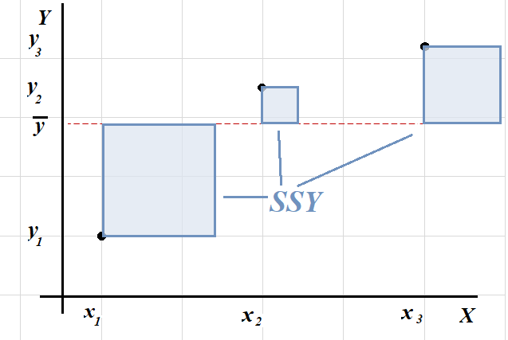
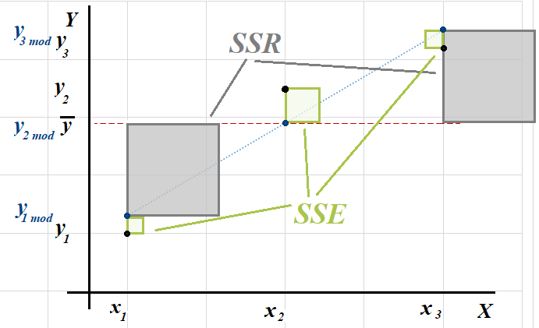
Observation | Predicted Y | Residuals | Standard Residuals
1 | 34.248 | 0.752 | 0.040092123526 |  |  | SSY=SSE+SSR
$$\sum_{i=1}^{n}{{\left(y_{i}−\overline{y}\right)}^{2}}=\sum_{i=1}^{n}{{\left(y_{i}−{\hat{y}}_{i}\right)}^{2}}+\sum_{i=1}^{n}{{\left(\hat{y_{i}}−\overline{y}\right)}^{2}}$$
2 | 34.248 | -22.248 | -1.1861297396
3 | 73.096 | 7.904 | 0.42139380897
4 | 73.096 | 31.904 | 1.7009296662
5 | 111.944 | -11.944 | -0.63678234493
6 | 131.368 | -6.368 | -0.33950351411 |  |  | SSE= SSPE+SSLF
$$\sum_{i=1}^{m}{\sum_{j=1}^{ni}{{\left(y_{ij}−\hat{y_{i}}\right)}^{2}=}}\sum_{i=1}^{m}{\sum_{j=1}^{ni}{{\left(y_{ij}−\overline{y_{i}}\right)}^{2}+}}\sum_{i=1}^{m}{\sum_{j=1}^{ni}{{\left(\overline{y_{i}}−\hat{y_{i}}\right)}^{2}}}$$
 |  | 0
 |  | 18.756801433

LACK OF FIT - rozklad suctu rezidualny stvorcov (2 merania v kazdom bode)
SSE=SSPE+SSLF (tento rozklad vyzaduje opakovane merania v bodoch xi)
 |  |  |  | opakované xj | yij | yij priem | (yij-yijpriem)^2 | df=(nj-1) | (yij priem-yij mod)^2 | (yij-yij mod)^2 | (yij-ypriem)^2 | (y priem-y mod)^2
SSPE - tzv. cista chyba (chyba pri merani) |  |  |  | 1 | 35 | 23.5 | 132.25 | 1 | 115.519504 | 0.565504 | 1708.4444444 | 1771.1752818
SSLF - chyba modelu (miera nezhody |  |  |  | 1 | 12 |  | 132.25 |  | 115.519504 | 494.973504 | 4138.7777778 | 1771.1752818
empirickeho modelu s teoretickym) |  |  |  | 3 | 81 | 93 | 144 | 1 | 396.169216 | 62.473216 | 21.777777778 | 10.480327111
 |  |  |  | 3 | 105 |  | 144 |  | 396.169216 | 1017.865216 | 821.77777778 | 10.480327111
 |  |  |  | 5 | 100 | 100 | 0 | 0 | 142.659136 | 142.659136 | 560.11111111 | 1268.1195804
 |  |  |  | 6 | 125 | 125 | 0 | 0 | 40.551424 | 40.551424 | 2368.4444444 | 3028.8145351
 |  |  |  | suma |  |  | 552.5 | 2 | 1206.588 | 1759.088 | 9619.3333333 | 7860.2453333
 |  |  |  |  | 76.333333333
 |  |  |  |  |  |  |  |  | 1759.088 |  | 9619.3333333
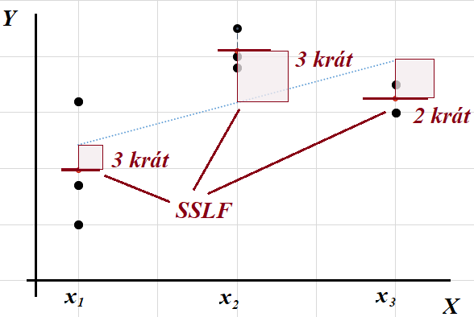
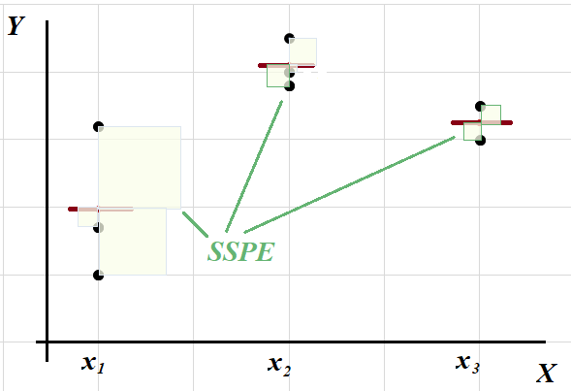

ANOVA
 | df | SS | MS | F | Fkrit | p hodnota
Regression | 1 | 7860.2453333 | 7860.2453333 | 17.873455639 | 8.9911694064 | 0.013394685066 | 0.013394685066
Residual | 4 | 1759.088 | 439.772
Lack of fit | 2 | 1206.588 | 603.294 | 2.1838696833 | 32.333333333 | 0.31408320675 | 0.31408320675
Pure error | 2 | 552.5 | 276.25
Total | 5 | 9619.3333333

